dokument
HARMONOGRAM REALIZACJI WSPARCIA
Nazwa Beneficjenta | Stowarzyszenie Synergia
Nazwa konkursu | Konkurs nr 1/2024 pn. „Wspieramy aktywność”
Kierunek pomocy | Zwiększenie samodzielności osób z niepełnosprawnościami
Typ projektu | Wsparcie realizowane poza placówką (w szczególności: szkolenia, kursy, warsztaty, grupowe i indywidualne zajęcia, usługi wspierające)
Tytuł projektu | Sięgamy po kompetencje
Nazwa wsparcia | Szkolenie kompetencji cyfrowych
Data (dd.mm.rrrr) | Miejsce realizacji usługi |  | Godziny prowadzenia usługi |  | Liczba godzin | Numer grupy | Liczba uczestników | Prowadzący
 | Miejscowość | Ulica i nr | Od godz. | Do godz.
19/08/2025 | LUBLIN | INŻYNIERSKA 5 | 2025-07-24 08:00:00 | 2025-07-24 14:30:00 | 6 | 3 | 10 | KRZYSZTOF KORNAS
21/08/2025 | LUBLIN | INŻYNIERSKA 5 | 2025-07-26 08:00:00 | 2025-07-24 14:30:00 | 6 | 3 | 10 | KRZYSZTOF KORNAS
25/08/2025 | LUBLIN | INŻYNIERSKA 5 | 2025-07-29 08:00:00 | 2025-07-24 14:30:00 | 6 | 3 | 10 | KRZYSZTOF KORNAS
26/08/2025 | LUBLIN | INŻYNIERSKA 5 | 2025-07-31 08:00:00 | 2025-07-24 14:30:00 | 6 | 3 | 10 | KRZYSZTOF KORNAS
27/08/2025 | LUBLIN | INŻYNIERSKA 5 | 2025-08-01 08:00:00 | 2025-07-24 14:30:00 | 6 | 3 | 10 | KRZYSZTOF KORNAS
 |  |  |  | RAZEM | 30
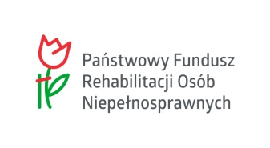

 | Sięgamy po kompetencje

